表格3
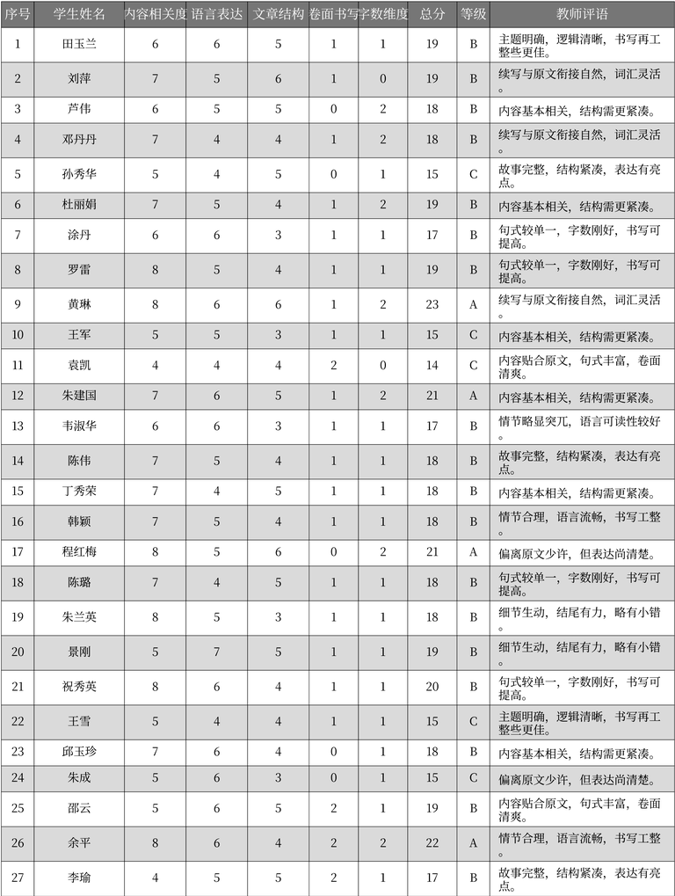
序号 | 学生姓名 | 内容相关度 | 语言表达 | 文章结构 | 卷面书写 | 字数维度 | 总分 | 等级 | 教师评语 | 表格名
1 | 田玉兰 | 6 | 6 | 5 | 1 | 1 | 19 | B | 主题明确, 逻辑清晰, 书写再工整些更佳。 | 学生作文评分表
2 | 刘萍 | 7 | 5 | 6 | 1 | 0 | 19 | B | 续写与原文衔接自然, 词汇灵活。 | 学生作文评分表
3 | 芦伟 | 6 | 5 | 5 | 0 | 2 | 18 | B | 内容基本相关, 结构需更紧凑。 | 学生作文评分表
4 | 邓丹丹 | 7 | 4 | 4 | 1 | 2 | 18 | B | 续写与原文衔接自然, 词汇灵活。 | 学生作文评分表
5 | 孙秀华 | 5 | 4 | 5 | 0 | 1 | 15 | C | 故事完整, 结构紧凑, 表达有亮点。 | 学生作文评分表
6 | 杜丽娟 | 7 | 5 | 4 | 1 | 2 | 19 | B | 内容基本相关, 结构需更紧凑。 | 学生作文评分表
7 | 涂丹 | 6 | 6 | 3 | 1 | 1 | 17 | B | 句式较单一, 字数刚好, 书写可提高。 | 学生作文评分表
8 | 罗雷 | 8 | 5 | 4 | 1 | 1 | 19 | B | 句式较单一, 字数刚好, 书写可提高。 | 学生作文评分表
9 | 黄琳 | 8 | 6 | 6 | 1 | 2 | 23 | A | 续写与原文衔接自然, 词汇灵活。 | 学生作文评分表
10 | 王军 | 5 | 5 | 3 | 1 | 1 | 15 | C | 内容基本相关, 结构需更紧凑。 | 学生作文评分表
11 | 袁凯 | 4 | 4 | 4 | 2 | 0 | 14 | C | 内容贴合原文, 句式丰富, 卷面清爽。 | 学生作文评分表
12 | 朱建国 | 7 | 6 | 5 | 1 | 2 | 21 | A | 内容基本相关, 结构需更紧凑。 | 学生作文评分表
13 | 韦淑华 | 6 | 6 | 3 | 1 | 1 | 17 | B | 情节略显突兀, 语言可读性较好。 | 学生作文评分表
14 | 陈伟 | 7 | 5 | 4 | 1 | 1 | 18 | B | 故事完整, 结构紧凑, 表达有亮点。 | 学生作文评分表
15 | 丁秀荣 | 7 | 4 | 5 | 1 | 1 | 18 | B | 内容基本相关, 结构需更紧凑。 | 学生作文评分表
16 | 韩颖 | 7 | 5 | 4 | 1 | 1 | 18 | B | 情节合理, 语言流畅, 书写工整。 | 学生作文评分表
17 | 程红梅 | 8 | 5 | 6 | 0 | 2 | 21 | A | 偏离原文少许, 但表达尚清楚。 | 学生作文评分表
18 | 陈璐 | 7 | 4 | 5 | 1 | 1 | 18 | B | 句式较单一, 字数刚好, 书写可提高。 | 学生作文评分表
19 | 朱兰英 | 8 | 5 | 3 | 1 | 1 | 18 | B | 细节生动, 结尾有力, 略有小错。 | 学生作文评分表
20 | 景刚 | 5 | 7 | 5 | 1 | 1 | 19 | B | 细节生动, 结尾有力, 略有小错。 | 学生作文评分表
21 | 祝秀英 | 8 | 6 | 4 | 1 | 1 | 20 | B | 句式较单一, 字数刚好, 书写可提高。 | 学生作文评分表
22 | 王雪 | 5 | 4 | 4 | 1 | 1 | 15 | C | 主题明确, 逻辑清晰, 书写再工整些更佳。 | 学生作文评分表
23 | 邱玉珍 | 7 | 6 | 4 | 0 | 1 | 18 | B | 内容基本相关, 结构需更紧凑。 | 学生作文评分表
24 | 朱成 | 5 | 6 | 3 | 0 | 1 | 15 | C | 偏离原文少许, 但表达尚清楚。 | 学生作文评分表
25 | 邵云 | 5 | 6 | 5 | 2 | 1 | 19 | B | 内容贴合原文, 句式丰富, 卷面清爽。 | 学生作文评分表
26 | 余平 | 8 | 6 | 4 | 2 | 2 | 22 | A | 情节合理, 语言流畅, 书写工整。 | 学生作文评分表
27 | 李瑜 | 4 | 5 | 5 | 2 | 1 | 17 | B | 故事完整, 结构紧凑, 表达有亮点。 | 学生作文评分表

